АП+Прайс
 |  | АДРЕСНАЯ ПРОГРАММА И ПРАЙС

 |  | ОРЕХОВО-БОРИСОВО_ЗЯБЛИКОВО

РАЙОН
 | Количество стендов | Микрорайон | Кол-во стендов | Дата начала РК (период 1мес) | Стоимость А5 стенд | Стоимость А4 стенд | Стоимость А3 стенд | Рекламный носитель
ОРЕХОВО-БОРИСОВО_ЗЯБЛИКОВО | 79 | Зябликово | 26 | с 12 числа | 8,200.00 | 11,500.00 | 17,300.00 | Закрытый стенд в лифте
Зябликово | 26 | Орехово-Борисово | 53 | с 12 числа | 13,600.00 | 19,960.00 | 33,150.00 | Закрытый стенд в лифте
Мусы Джалиля 36 к1 | 1 | Итог | 79 |  | 21,800.00 | 31,460.00 | 50,450.00
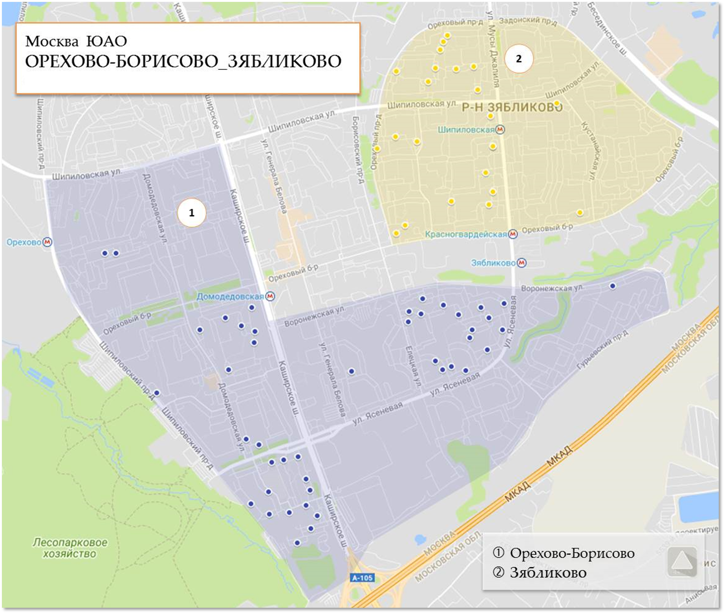
Мусы Джалиля 42 к1 | 2
Ореховый бульвар 29\49 | 1
Ореховый бульвар 31 | 1
Ореховый бульвар 37 к2 | 1
Ореховый проезд 13 к3 | 1
Ореховый проезд 13 к4 | 1
Ореховый проезд 19 | 1
Ореховый проезд 31 | 3
Шипиловская 39 к2 | 2
Шипиловская 39 к3 | 1
Шипиловская 43 | 1
Шипиловская 46 к1 | 2
Мусы Джалиля 16 к1 | 1
Мусы Джалиля 16 к2 | 3
Мусы Джалиля 26 к1 | 1
Мусы Джалиля 40 | 3
Орехово-Борисово | 53
Каширское шоссе 134 | 1
Каширское шоссе 138 | 2
Каширское шоссе 140 | 2
Воронежская 26к2 | 1
Воронежская 32к2 | 2
Воронежская 36к2 | 1
Воронежская 36к3 | 1
Воронежская 38/43 | 3
Домодедовская 17к1 | 1
Домодедовская 20к1 | 1
Домодедовская 20к2 | 1
Домодедовская 23к1 | 1
Домодедовская 33 | 3
Домодедовская 37к2 | 2
Елецкая 11к1 | 1
Елецкая 19к4 | 2
Елецкая 9к1 | 2
Елецкая 9к2 | 2
Каширское шоссе 108к1 | 2
Каширское шоссе 110к2 | 1
Каширское шоссе 112к1 | 2
Каширское шоссе 114к1 | 2
Каширское шоссе 142к1 | 1
Каширское шоссе 146к1 | 1
Каширское шоссе 146к2 | 2
Ореховый бульвар 14к2 | 4
Шипиловский проезд 57к1 | 2
Ясеневая 10к1 | 1
Ясеневая 33к1 | 1
Ясеневая 39к1 | 1
Ясеневая 39к3 | 1
Ясеневая 41к3 | 1
Ясеневая 6 | 2
Общий итог | 79

